订单数量
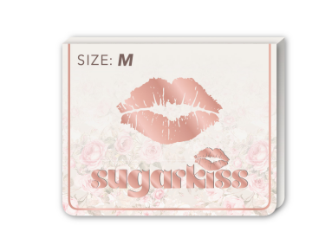
商店 | ROSS JUNIOR | 工厂： |  | 数量： | 1248 | 货期： | 2025-07-30 | 制单： | 2025-06-14
订单PO# | 009829 | 款号 | SBJK020RS |  |  | 面料：
尺码搭配 |  | 颜色英文 | 客款号 | S | M | L | XL | 尺码配比 | 总计
颜色
主身色
白色 | 11-0601TCX | BRIGHT WHITE | SBJK020RS-W | 104 | 208 | 208 | 104 | 1-2-2-1 | 624
咖啡色 | 19-1419TCX | CHICORY COFEE | SBJK020RS-CC | 104 | 208 | 208 | 104 | 1-2-2-1 | 624
 |  | 商店名: ROSS JUNIOR
总计 |  |  |  |  |  |  |  | 总合计 | 1248

